座便器
 | 座便器控制电路软件设计
i |  |  |  | 设计者： | 马永彪
 |  |  |  | 日期： | 2015.8.
 |  |  |  |  | 2019.7.修改
修改说明：
由于10ms一次周期性发送命令以及多个控制器，导致芯片资源开销过大，容易中断嵌套或者死机，做如下修改： 1.控制器发送出来的命令和数据，采用单次发送，目标接收者需要及时响应，完成单次命令。 2.传感器信息采集不变，设定为100mS发送一次，周期性，增加采集信息可以采用增加ID方式。

发出信息：
报文ID | 起始位 | 长度 | 发送者 | 接受者 | 周期/超时 | 指令和数据
0X300 | B0.0 | 8 | 座便控制器 | 所有 | 50ms/100ms | 座便传感器状态，1=有效，0=无效。B0.0=污物箱管路连接状态，B0.1=大便传感器，B0.2=男士小便传感器，B0.3=女士小便传感器，B0.4=速热器工作状态，B0.5水箱满，B0.6水箱低，
 | B1.0 | 16 |  |  |  | 储便箱重量或者液位，单位g,0--10000g
 | B3.0 | 8 |  |  |  | 当前出风口温度，0XFF表示无效，最高位是符号位，修改为床垫温度反馈信号
 | B4.0 | 8 |  |  |  | 当前热水温度，0XFF表示无效，最高位是符号位。
 | B5.0 | 8 |  |  |  | 当前冷水水温，0XFF表示无效，最高位是符号位。
 | B6.0 | 8 |  |  |  | 功能运行状态，1=运行，0=停止。 B5.0=暖风烘干，B5.1=男士前部清洗，B5.2=后部清洗，B5.3=马桶冲洗，B5.4智能模式
 | B7.0 | 8 |  |  |  | 速热器反馈错误信息。

接收信息：
报文ID | 起始位 | 长度 | 发送者 | 接受者 | 周期/超时 | 指令和数据
0X100-A型; 0X101-B型; | B0.0 | 8 | 控制面板A型－手控器； B型-控制台； | 所有 | 10ms/30ms | 动作请求，数据含义为： 下面是点动型信号0XX： 0=无请求， 100=取消动作（停止所有动作）; 下面是触发型信号1XX： －支持第二次命令对动作命令暂停。 126=座便，127=复原， 128=冲洗马桶打开，设定时间后自动关闭 129=清洗后部打开，设定时间后自动关闭 130=暖风打开，设定时间后自动关闭 131=清洗前部打开，设定时间后自动关闭

0X200 | B0.0 | 8 | 床体 | 控制面板/座便器控制器 | 50ms/100ms | 各个行程开关状态，1=有效，0=无效。 B0.5便门开到位；B0.6便门关闭到位；
报文ID | 起始位 | 长度 | 发送者 | 接受者 | 周期/超时 | 指令和数据
0X110 | B0.0 | 8 | 控制面板A型－手控器； | 座便控制器 | 50ms/100ms | 设置水温调节增加一档/次，循环调节，三个档位分别是；不加热、34°、37°、40°；分别对应00,01,02,03；
 | B1.0 | 8 |  |  |  | 设置暖风温度三档：不加热、45°、55°、65°；为内部出风口温度；分别对应00,01,02,03； | 设置清洗强度或者暖风温度降低（此命令只有在执行暖风烘干功能时或者前部后部清洗时有效）
 | B2.0 | 8 |  |  |  | 设置水流清洗强度三档可调；弱到强分别是01,02,03；01 气泵不开水泵70%，02气泵关，水泵100%，03气泵开水泵100% | 设置清洗强度或者暖风温度增强（此命令只有在执行暖风烘干功能时或者前部后部清洗时有效）
 | B3.0
0X111 | B0.0 | 8 | 控制面板B型－控制台； | 座便控制器 | 50ms/100ms | 1=有效，0=无效。 B0.0 挂起命名,当检测到挂起，其他所有面板控制中的参数调整均失效。
 | B1.0 | 8 |  |  |  | 设置水温：不加热,30-41有效，设置温度=值/2；间隔为1°；
 | B2.0 | 8 |  |  |  | 设置暖风温度：40-65有效，设置温度=值，间隔为1°；
 | B3.0 | 8 |  |  |  | 设置水流清洗强度三档可调；弱到强分别是01,02,03；
 | B4.0 | 8 |  |  |  | 智能模式，00 关闭，01 打开；
 | B5.0 | 8 |  |  |  | 植物人/瘫痪病人模式，00 关闭，01 打开；
 | B6.0 | 8 |  |  |  | 床垫加热，00 关闭，01 打开；
 | B7.0 | 8 |  |  |  | 床垫调温，15-50有效，设定温度=值，间隔为1°；
0X112 | B0.0 | 16 | 控制面板B型－控制台； | 座便控制器 | 50ms/100ms | 便盆自动排污时间，单位秒，范围1-60000，小端对齐（排污泵运行时长）
 | B2.0 | 16 |  |  |  | 便盆自动排污检测延时，单位秒，范围1-60000，小端对齐（检测到至开始运行延时）
 | B4.0 | 16 |  |  |  | 便盆手动清洁时间，单位秒，范围1-60000，小端对齐
 | B6.0 | 16 |  |  |  | 烘干时间，单位秒，范围1-60000，小端对齐
0X113 | B0.0 | 16 | 控制面板B型－控制台； | 座便控制器 | 50ms/100ms | 臀部清洗时间，单位秒，范围1-60000，小端对齐
 | B2.0 | 16 |  |  |  | 生殖器清洗时间，单位秒，范围1-60000，小端对齐
 | B4.0 | 16 |  |  |  | 整体马桶自动清洁时间，单位秒，范围1-60000，小端对齐
 | B6.0 | 16

软件构架
座便器控制电路软件逻辑与床体控制电路类似，仅仅是动作进程中所作的动作不同

 |  | 图 座便器板软件逻辑

 |  |  |  |  |  |  |  | 称重传感器参数：20KG
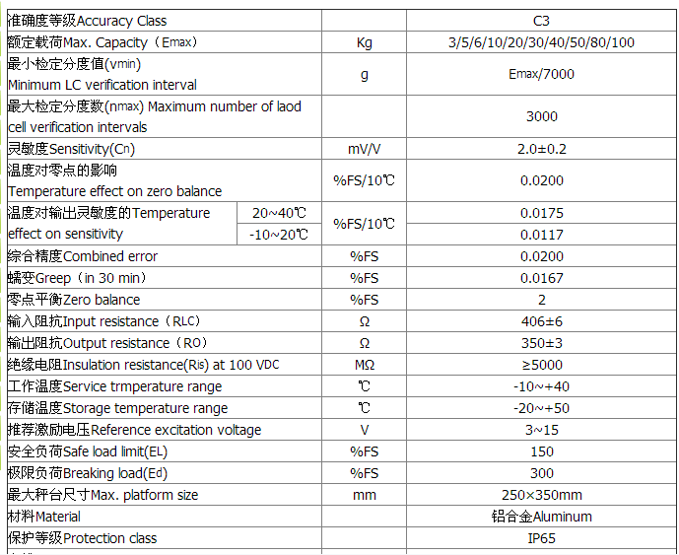

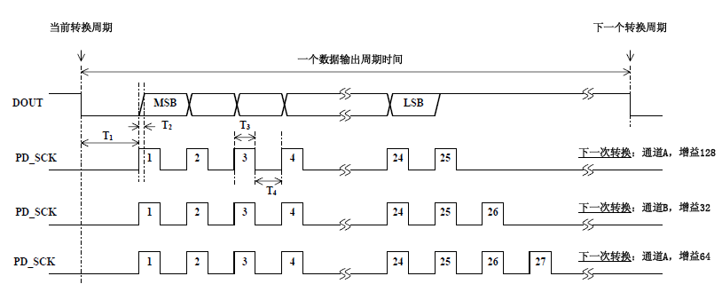

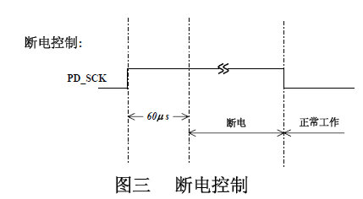

 |  | 称重模块通讯协议

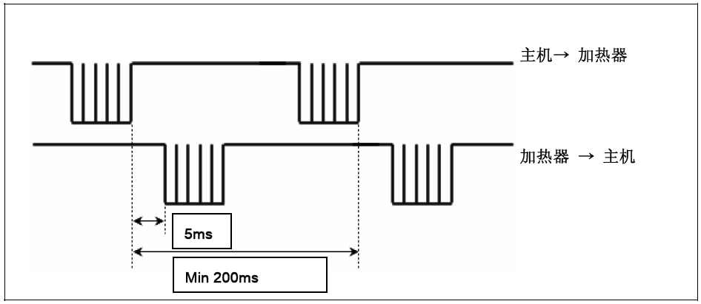

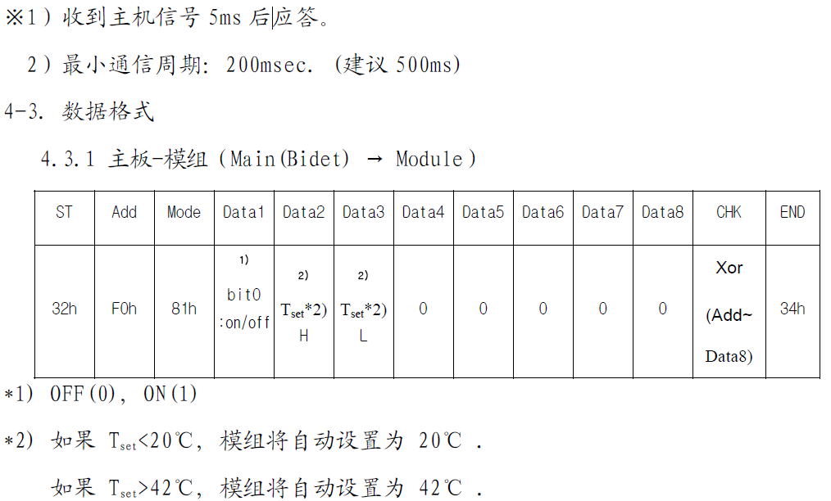

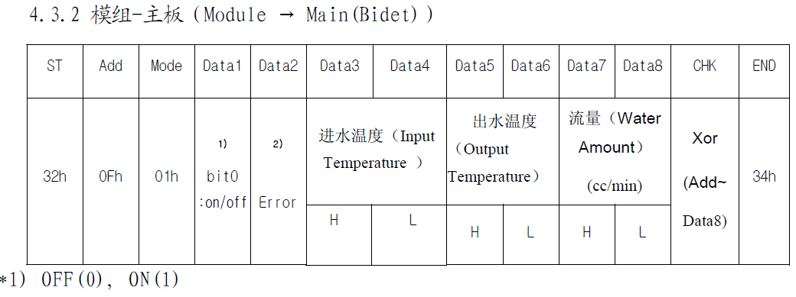

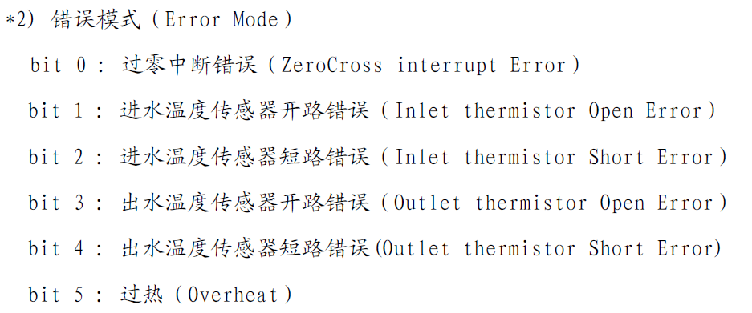

 |  | 速热器通讯协议
相关驱动接口
部件 | 使用说明
暖风电热丝 | 在暖风烘干时开启，PFM调制，定时器控制，1S100个，100mS为控制单元（10个），如果超过设定温度，下一个单元关闭，如果低于设定温度，下个单元打开。温控周期2S，20个控制，功率全开，最高温。全关，冷风，每间隔一个开关，半温。间隔2个开，1/3温度。
市电输入控制 | 当暖风烘干开始，打开，结束，关闭
风扇-烘干 | 当暖风烘干开始，打开，结束，关闭
三通小水阀-放冷水 | 当便门打开完毕，打开三通，打开速热器，放水。
小水阀-后部 | 当按下后部清洗键，打开后部小水阀，打开速热器。结束后关闭。
小水阀-前部 | 当按下前部清洗键，打开前部小水阀，打开速热器。结束后关闭。
大水阀-马桶 | 当按下马桶冲洗键，打开大水阀-马桶，打开增压水泵，冲洗马桶。结束后关闭。
大水阀-便圈 | 当便门关闭，打开大水阀-便圈，打开增压水泵，结束后关闭
排污泵 | 在增压水泵打开后2S，启动排污水泵。同时启动电流过大。
直流增压水泵 | 在冲洗马桶，和冲洗座便圈打开。定时控制。
小水泵 | 在前部清洗和后部清洗使用，便门打开也使用，
小气泵 | 在后部清洗时使用。起到增压和按摩作用。
注水水泵 | 在启动键按下，启动水泵，水箱满或者流量开关关，自动停。
增压水泵注水阀 | 在启动键按下，启动水泵，水位从低到中时，开启增压泵注水阀，延时10S，自动停止。
速热器 | 在前部清洗和后部清洗使用，便门打开也使用，

相关反馈接口
部件 | 反馈
速热器 | 反馈进水水温、出水水温、流量、速热器error信息。
烘干温度传感器 | 反馈暖风烘干时出风口温度
大小便检测 | 反馈大便、男士小便、女士小便信息。在智能模式下使用。
水箱水位检测 | 反馈最低位、最高位。
称重检测 | 反馈污物箱重量。
管路连接检测 | 反馈污物箱的管路是否连接好。
注水启动开关 | 反馈启动按钮按下，需要开启注水水泵。
注水水流开关 | 反馈注水水泵抽水情况，确定是空气还是水。

功能说明：
1 自动加水： | 点击一下触发按钮，启动自吸水泵，抽水进入水箱， 当流量开关检测到没水，等待5秒自动关闭水泵，或者当检测到水箱水位满信号，自动关闭水泵。 |  |  |  |  | 水箱水位状态信息由控制台-面板B型液晶显示。提示水位低或者水位满。
2 清洗前部：
3 清洗后部：
4 暖风烘干：
5 自动放冷水： | 开便门自动放冷水，这个设计在一直开着便门的情况下，不放冷水，所以，放冷水在每次清洗时操作
6 自动清洗座便圈：
7 冲洗马桶：
8 智能模式下小便： | 液晶屏设置为智能模式，当按下“座便”开始，按下“复原”结束
9 智能模式下大便： | 液晶屏设置为智能模式，当按下“座便”开始，按下“复原”结束
10面板通讯
11 各种参数设定

称重检测控制思路 | 1 P1.26 输出高电平超过60uS,称重模块断电
 | 2. P1.26输出低电平，模块开始工作
 | 3. P1.26 输出脉冲，25个，高电平时需要延时50uS读取P1.16.数据高位在前低位在后，25bit.相当于重量的模拟信号
 | 4 称重的操作，A无污物箱，B污物箱空，C污物箱满。
 | 5.称重值不做污物箱空时归零处理。因为数据容易乱，而且归零后，会有正负值的操作。
 | 6.液晶屏显示的污物箱重量，非污物重量。
 | 7.称重也不做校调处理。
 | 8. 1min中读取一次重量信息。读取完模块断电，模块工作后1S再读取。
 | 9. 污物超过设定重量临界值，停止所有排污动作， 禁止任何启动清洗人体和冲洗马桶的操作，也禁止便门关闭后的冲洗座便圈操作。
 | 10.污物箱超过设定重量最大值，界面提示，需要倾倒马桶。

马桶内，夜光灯。

加热片温度查找表 | NTC 10K B=3950，1%

